1, Situación Administrativa
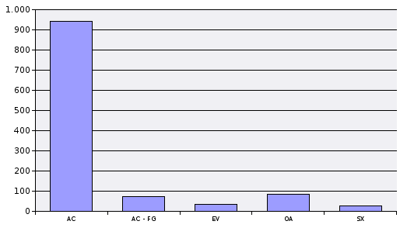
 | Datos a Enero 2020

0001 - C.CARRERA DIPLOMATICA

Código Situac. | Situación Administrativa | Nº Funcionarios
AC | SERVICIO ACTIVO | 789
EV | EXCEDENCIA VOLUNTARIA | 30
SX | SERVICIOS ESPECIALES | 65
TOTAL |  | 884
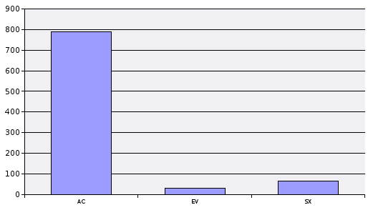
0005 - C.TRADUCTORES E INTERPRETES

Código Situac. | Situación Administrativa | Nº Funcionarios
AC | SERVICIO ACTIVO | 32
EV | EXCEDENCIA VOLUNTARIA | 2
SX | SERVICIOS ESPECIALES | 4
TOTAL |  | 38
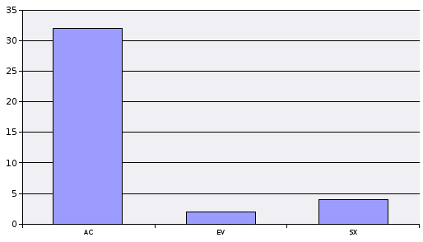
0006 - C.ESPECIAL FACULTATIVO DE MARINA CIVIL

Código Situac. | Situación Administrativa | Nº Funcionarios
AC | SERVICIO ACTIVO | 205
EV | EXCEDENCIA VOLUNTARIA | 8
OA | SERVICIO EN OTRAS ADMINISTRACIONES PUBLICAS | 1
SX | SERVICIOS ESPECIALES | 7
TOTAL |  | 221
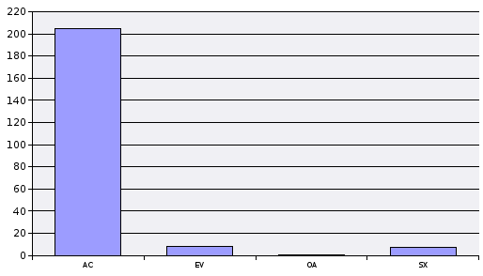
0007 - C.SUPERIOR DE VIGILANCIA ADUANERA

Código Situac. | Situación Administrativa | Nº Funcionarios
AC | SERVICIO ACTIVO | 140
EV | EXCEDENCIA VOLUNTARIA | 2
OA | SERVICIO EN OTRAS ADMINISTRACIONES PUBLICAS | 3
TOTAL |  | 145
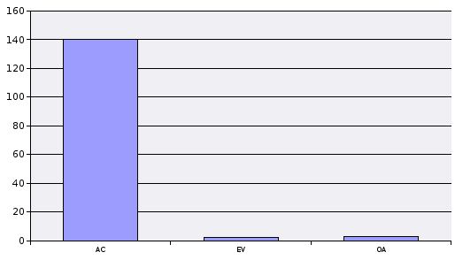
0011 - C.SUPERIOR DE INSPECTORES DE HACIENDA DEL ESTADO

Código Situac. | Situación Administrativa | Nº Funcionarios
AC | SERVICIO ACTIVO | 2,051
EV | EXCEDENCIA VOLUNTARIA | 292
OA | SERVICIO EN OTRAS ADMINISTRACIONES PUBLICAS | 12
SX | SERVICIOS ESPECIALES | 43
TOTAL |  | 2,398
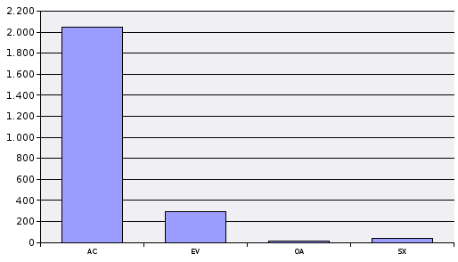
0012 - C.SUPERIOR DE INTERVENTORES Y AUDITORES DEL ESTADO

Código Situac. | Situación Administrativa | Nº Funcionarios
AC | SERVICIO ACTIVO | 348
EV | EXCEDENCIA VOLUNTARIA | 334
OA | SERVICIO EN OTRAS ADMINISTRACIONES PUBLICAS | 4
SX | SERVICIOS ESPECIALES | 47
TOTAL |  | 733
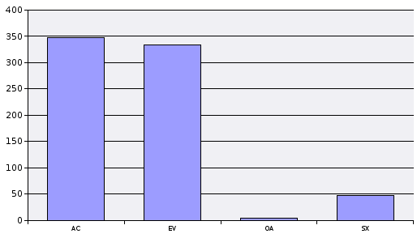
0013 - C.SUPERIOR DE INSPECTORES DE SEGUROS DEL ESTADO

Código Situac. | Situación Administrativa | Nº Funcionarios
AC | SERVICIO ACTIVO | 130
AC - FG | SERVICIO ACTIVO - FUERA ÁMBITO RCP | 1
EV | EXCEDENCIA VOLUNTARIA | 187
SX | SERVICIOS ESPECIALES | 12
TOTAL |  | 330
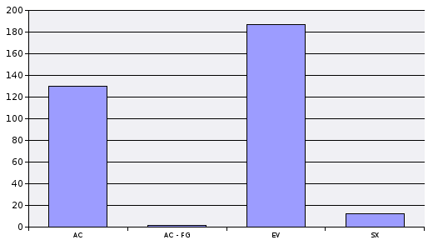
0100 - C.INGENIEROS AGRONOMOS DEL ESTADO

Código Situac. | Situación Administrativa | Nº Funcionarios
AC | SERVICIO ACTIVO | 340
EV | EXCEDENCIA VOLUNTARIA | 21
OA | SERVICIO EN OTRAS ADMINISTRACIONES PUBLICAS | 22
SX | SERVICIOS ESPECIALES | 17
TOTAL |  | 400
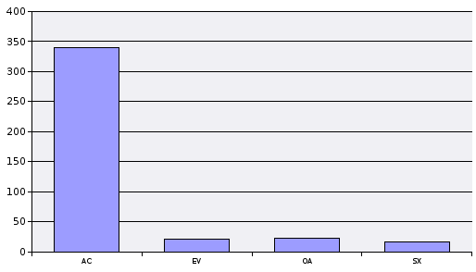
0101 - C.INGENIEROS DE MONTES DEL ESTADO

Código Situac. | Situación Administrativa | Nº Funcionarios
AC | SERVICIO ACTIVO | 75
EV | EXCEDENCIA VOLUNTARIA | 13
OA | SERVICIO EN OTRAS ADMINISTRACIONES PUBLICAS | 33
SX | SERVICIOS ESPECIALES | 3
TOTAL |  | 124
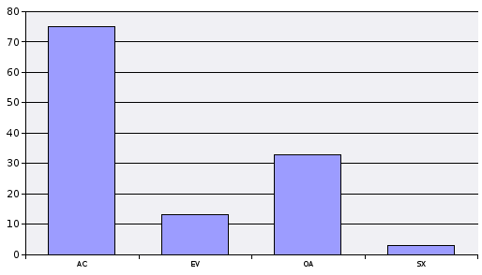
0102 - C.NACIONAL VETERINARIO

Código Situac. | Situación Administrativa | Nº Funcionarios
AC | SERVICIO ACTIVO | 367
AC - FG | SERVICIO ACTIVO - FUERA ÁMBITO RCP | 3
EV | EXCEDENCIA VOLUNTARIA | 28
OA | SERVICIO EN OTRAS ADMINISTRACIONES PUBLICAS | 33
SX | SERVICIOS ESPECIALES | 21
TOTAL |  | 452
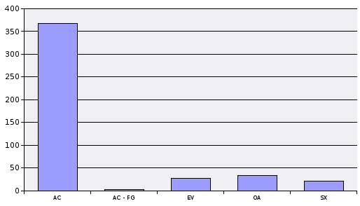
0304 - C.FACULTATIVO DE ARCHIVEROS, BIBLIOTECARIOS Y ARQUEOLOGOS

Código Situac. | Situación Administrativa | Nº Funcionarios
AC | SERVICIO ACTIVO | 295
EV | EXCEDENCIA VOLUNTARIA | 16
OA | SERVICIO EN OTRAS ADMINISTRACIONES PUBLICAS | 49
SF | SUSPENSION DE FUNCIONES | 1
SX | SERVICIOS ESPECIALES | 8
TOTAL |  | 369
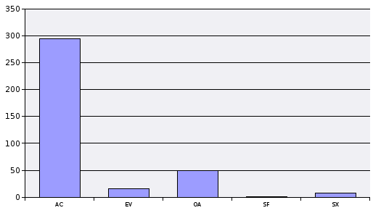
0305 - C.FACULTATIVO DE CONSERVADORES DE MUSEOS

Código Situac. | Situación Administrativa | Nº Funcionarios
AC | SERVICIO ACTIVO | 212
EV | EXCEDENCIA VOLUNTARIA | 7
OA | SERVICIO EN OTRAS ADMINISTRACIONES PUBLICAS | 26
SX | SERVICIOS ESPECIALES | 17
TOTAL |  | 262
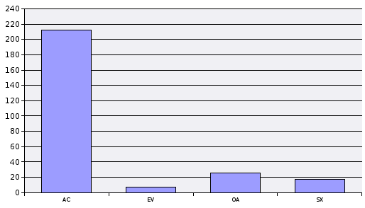
0601 - C.SUPERIOR DE TECNICOS COMERCIALES Y ECONOMISTAS DEL ESTADO

Código Situac. | Situación Administrativa | Nº Funcionarios
AC | SERVICIO ACTIVO | 297
EV | EXCEDENCIA VOLUNTARIA | 70
OA | SERVICIO EN OTRAS ADMINISTRACIONES PUBLICAS | 1
SX | SERVICIOS ESPECIALES | 70
TOTAL |  | 438
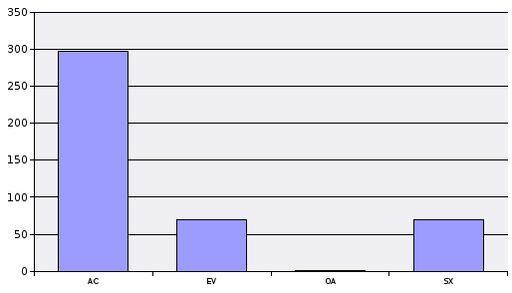
0603 - C.INSPECTORES DEL SOIVRE

Código Situac. | Situación Administrativa | Nº Funcionarios
AC | SERVICIO ACTIVO | 135
EV | EXCEDENCIA VOLUNTARIA | 5
OA | SERVICIO EN OTRAS ADMINISTRACIONES PUBLICAS | 1
SX | SERVICIOS ESPECIALES | 1
TOTAL |  | 142
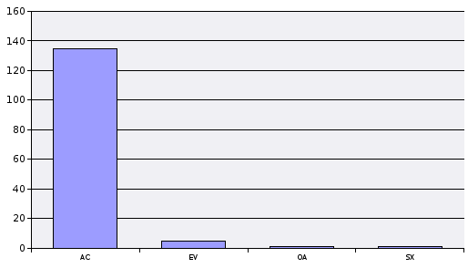
0604 - C.PROFESORES QUIMICOS DE LABORATORIO DE ADUANAS

Código Situac. | Situación Administrativa | Nº Funcionarios
AC | SERVICIO ACTIVO | 37
SX | SERVICIOS ESPECIALES | 1
TOTAL |  | 38
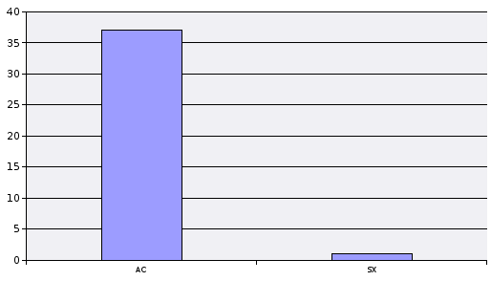
0605 - C.ARQUITECTOS DE LA HACIENDA PUBLICA

Código Situac. | Situación Administrativa | Nº Funcionarios
AC | SERVICIO ACTIVO | 327
EV | EXCEDENCIA VOLUNTARIA | 9
OA | SERVICIO EN OTRAS ADMINISTRACIONES PUBLICAS | 26
SX | SERVICIOS ESPECIALES | 6
TOTAL |  | 368
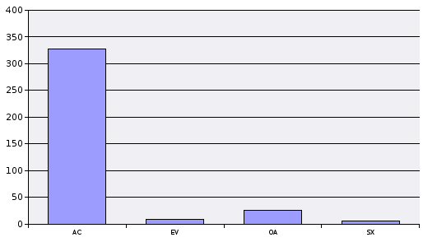
0606 - C.SUPERIOR DE ESTADISTICOS DEL ESTADO

Código Situac. | Situación Administrativa | Nº Funcionarios
AC | SERVICIO ACTIVO | 331
AC - FG | SERVICIO ACTIVO - FUERA ÁMBITO RCP | 1
EV | EXCEDENCIA VOLUNTARIA | 24
OA | SERVICIO EN OTRAS ADMINISTRACIONES PUBLICAS | 9
SX | SERVICIOS ESPECIALES | 11
TOTAL |  | 376
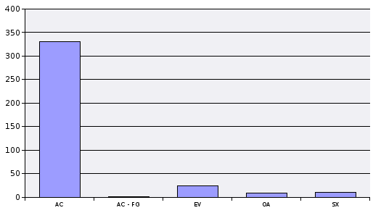
0607 - C.INGENIEROS DE MONTES DE LA HACIENDA PUBLICA

Código Situac. | Situación Administrativa | Nº Funcionarios
AC | SERVICIO ACTIVO | 72
EV | EXCEDENCIA VOLUNTARIA | 1
OA | SERVICIO EN OTRAS ADMINISTRACIONES PUBLICAS | 2
SX | SERVICIOS ESPECIALES | 1
TOTAL |  | 76
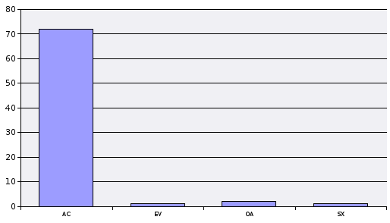
0621 - C.SUPERIOR DE GESTION CATASTRAL

Código Situac. | Situación Administrativa | Nº Funcionarios
AC | SERVICIO ACTIVO | 179
EV | EXCEDENCIA VOLUNTARIA | 8
OA | SERVICIO EN OTRAS ADMINISTRACIONES PUBLICAS | 17
TOTAL |  | 204
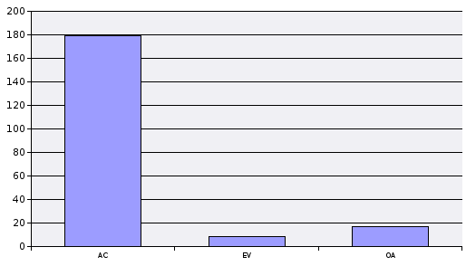
0700 - C.INGENIEROS INDUSTRIALES DEL ESTADO

Código Situac. | Situación Administrativa | Nº Funcionarios
AC | SERVICIO ACTIVO | 189
EV | EXCEDENCIA VOLUNTARIA | 15
OA | SERVICIO EN OTRAS ADMINISTRACIONES PUBLICAS | 13
SX | SERVICIOS ESPECIALES | 5
TOTAL |  | 222
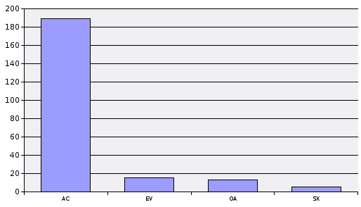
0701 - C.INGENIEROS DE MINAS DEL ESTADO

Código Situac. | Situación Administrativa | Nº Funcionarios
AC | SERVICIO ACTIVO | 75
EV | EXCEDENCIA VOLUNTARIA | 4
OA | SERVICIO EN OTRAS ADMINISTRACIONES PUBLICAS | 2
SX | SERVICIOS ESPECIALES | 1
TOTAL |  | 82
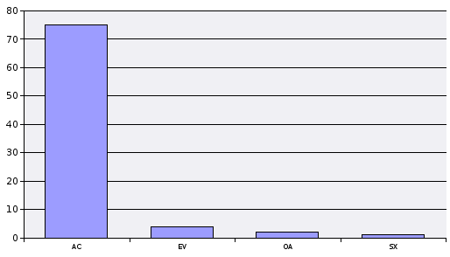
0900 - C.FACULTATIVO DE SANIDAD PENITENCIARIA

Código Situac. | Situación Administrativa | Nº Funcionarios
AC | SERVICIO ACTIVO | 318
AC - FG | SERVICIO ACTIVO - FUERA ÁMBITO RCP | 2
EV | EXCEDENCIA VOLUNTARIA | 142
OA | SERVICIO EN OTRAS ADMINISTRACIONES PUBLICAS | 20
TOTAL |  | 482
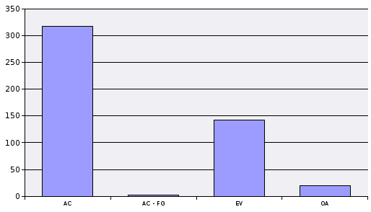
0902 - C.SUPERIOR DE TECNICOS DE INSTITUCIONES PENITENCIARIAS

Código Situac. | Situación Administrativa | Nº Funcionarios
AC | SERVICIO ACTIVO | 797
EV | EXCEDENCIA VOLUNTARIA | 34
OA | SERVICIO EN OTRAS ADMINISTRACIONES PUBLICAS | 30
SX | SERVICIOS ESPECIALES | 7
TOTAL |  | 868
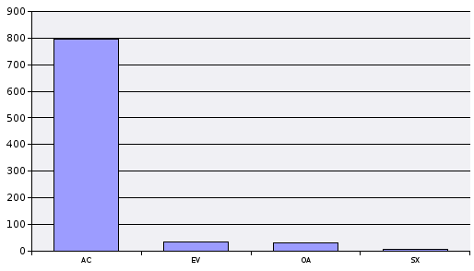
0903 - C.ABOGADOS DEL ESTADO

Código Situac. | Situación Administrativa | Nº Funcionarios
AC | SERVICIO ACTIVO | 339
EV | EXCEDENCIA VOLUNTARIA | 256
SX | SERVICIOS ESPECIALES | 46
TOTAL |  | 641
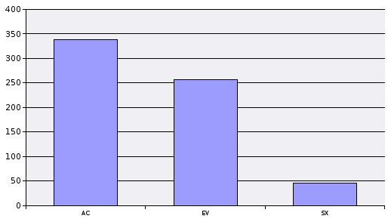
1000 - C.INGENIEROS DE CAMINOS, CANALES Y PUERTOS DEL ESTADO

Código Situac. | Situación Administrativa | Nº Funcionarios
AC | SERVICIO ACTIVO | 595
AC - FG | SERVICIO ACTIVO - FUERA ÁMBITO RCP | 1
EV | EXCEDENCIA VOLUNTARIA | 68
OA | SERVICIO EN OTRAS ADMINISTRACIONES PUBLICAS | 20
SX | SERVICIOS ESPECIALES | 20
TOTAL |  | 704
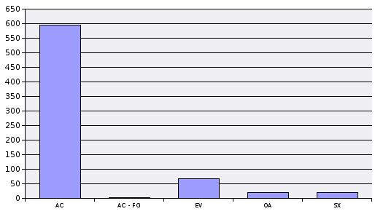
1103 - C.INGENIEROS GEOGRAFOS

Código Situac. | Situación Administrativa | Nº Funcionarios
AC | SERVICIO ACTIVO | 92
EV | EXCEDENCIA VOLUNTARIA | 8
OA | SERVICIO EN OTRAS ADMINISTRACIONES PUBLICAS | 3
SX | SERVICIOS ESPECIALES | 2
TOTAL |  | 105
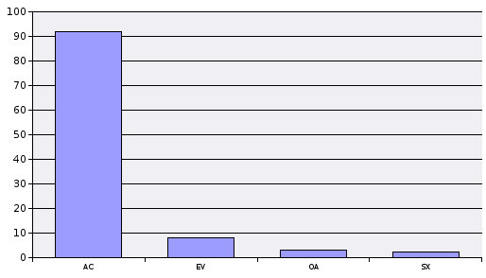
1105 - C.ASTRONOMOS

Código Situac. | Situación Administrativa | Nº Funcionarios
AC | SERVICIO ACTIVO | 35
EV | EXCEDENCIA VOLUNTARIA | 3
SX | SERVICIOS ESPECIALES | 2
TOTAL |  | 40
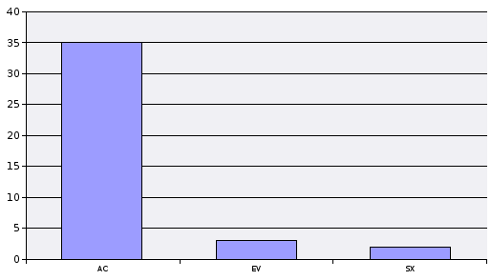
1111 - C.SUPERIOR DE ADMINISTRADORES CIVILES DEL ESTADO

Código Situac. | Situación Administrativa | Nº Funcionarios
AC | SERVICIO ACTIVO | 902
AC - FG | SERVICIO ACTIVO - FUERA ÁMBITO RCP | 2
EV | EXCEDENCIA VOLUNTARIA | 87
OA | SERVICIO EN OTRAS ADMINISTRACIONES PUBLICAS | 43
SX | SERVICIOS ESPECIALES | 113
TOTAL |  | 1,147
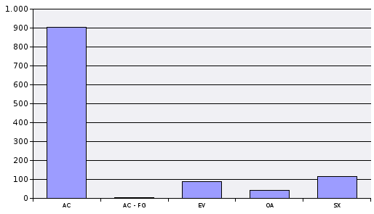
1166 - C.SUPERIOR SISTEMAS Y TECNOLOG.INFORMACION ADMON.DEL ESTADO

Código Situac. | Situación Administrativa | Nº Funcionarios
AC | SERVICIO ACTIVO | 799
EV | EXCEDENCIA VOLUNTARIA | 108
OA | SERVICIO EN OTRAS ADMINISTRACIONES PUBLICAS | 77
SX | SERVICIOS ESPECIALES | 38
TOTAL |  | 1,022
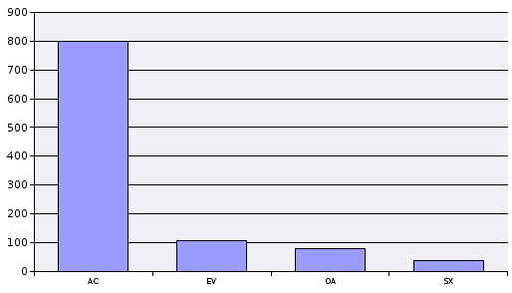
1205 - C.MEDICOS TITULARES

Código Situac. | Situación Administrativa | Nº Funcionarios
AC | SERVICIO ACTIVO | 103
AC - FG | SERVICIO ACTIVO - FUERA ÁMBITO RCP | 3
EV | EXCEDENCIA VOLUNTARIA | 87
OA | SERVICIO EN OTRAS ADMINISTRACIONES PUBLICAS | 1,846
SX | SERVICIOS ESPECIALES | 5
TOTAL |  | 2,044
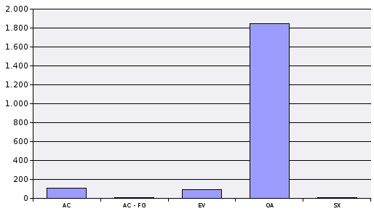
1209 - C.FARMACEUTICOS TITULARES

Código Situac. | Situación Administrativa | Nº Funcionarios
AC | SERVICIO ACTIVO | 282
AC - FG | SERVICIO ACTIVO - FUERA ÁMBITO RCP | 1
EV | EXCEDENCIA VOLUNTARIA | 30
OA | SERVICIO EN OTRAS ADMINISTRACIONES PUBLICAS | 22
SX | SERVICIOS ESPECIALES | 3
TOTAL |  | 338
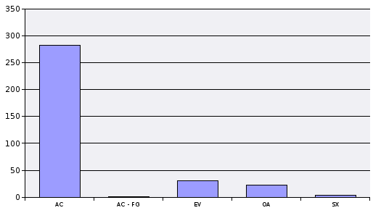
1210 - C.VETERINARIOS TITULARES

Código Situac. | Situación Administrativa | Nº Funcionarios
AC | SERVICIO ACTIVO | 91
EV | EXCEDENCIA VOLUNTARIA | 27
OA | SERVICIO EN OTRAS ADMINISTRACIONES PUBLICAS | 184
SX | SERVICIOS ESPECIALES | 1
TOTAL |  | 303
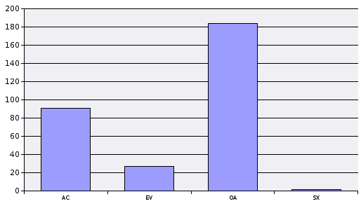
1400 - C.SUPERIOR DE METEOROLOGOS DEL ESTADO

Código Situac. | Situación Administrativa | Nº Funcionarios
AC | SERVICIO ACTIVO | 197
EV | EXCEDENCIA VOLUNTARIA | 15
SX | SERVICIOS ESPECIALES | 4
TOTAL |  | 216
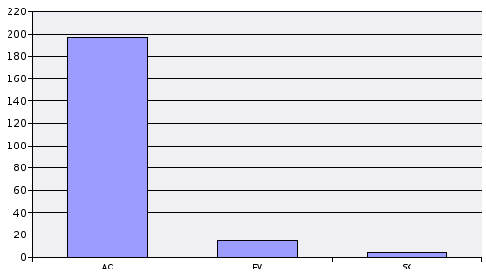
1402 - C.INGENIEROS NAVALES

Código Situac. | Situación Administrativa | Nº Funcionarios
AC | SERVICIO ACTIVO | 130
EV | EXCEDENCIA VOLUNTARIA | 13
OA | SERVICIO EN OTRAS ADMINISTRACIONES PUBLICAS | 2
SF | SUSPENSION DE FUNCIONES | 1
SX | SERVICIOS ESPECIALES | 8
TOTAL |  | 154
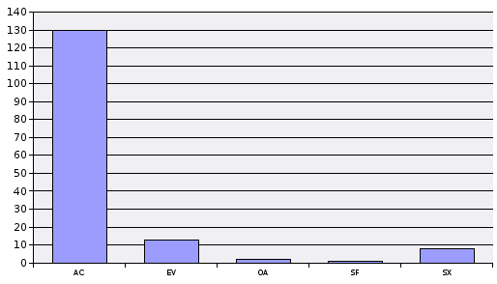
1406 - C.INGENIEROS AERONAUTICOS

Código Situac. | Situación Administrativa | Nº Funcionarios
AC | SERVICIO ACTIVO | 271
EV | EXCEDENCIA VOLUNTARIA | 32
OA | SERVICIO EN OTRAS ADMINISTRACIONES PUBLICAS | 6
SX | SERVICIOS ESPECIALES | 15
TOTAL |  | 324
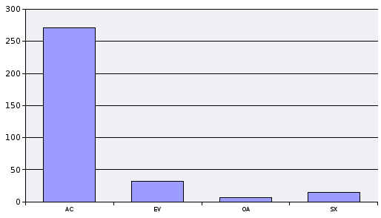
1502 - C.SUPERIOR DE INSPECTORES DE TRABAJO Y SEGURIDAD SOCIAL

Código Situac. | Situación Administrativa | Nº Funcionarios
AC | SERVICIO ACTIVO | 941
AC - FG | SERVICIO ACTIVO - FUERA ÁMBITO RCP | 73
EV | EXCEDENCIA VOLUNTARIA | 34
OA | SERVICIO EN OTRAS ADMINISTRACIONES PUBLICAS | 85
SX | SERVICIOS ESPECIALES | 27
TOTAL |  | 1,160

3. Niveles
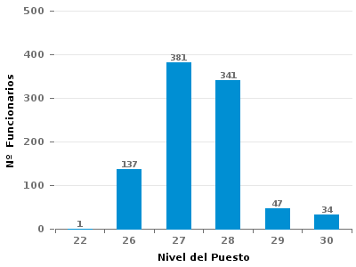
SN: Otros. Incluye a los embajadores |  |  | Datos a Enero 2020

C.CARRERA DIPLOMATICA

Tabla 3.- Funcionarios de carrera en Servicio Activo por Niveles

 | NIVEL | Total
 | 25 | 5
 | 26 | 41
 | 28 | 306
 | 29 | 71
 | 30 | 244
 | SN | 122
 | TOTAL | 789
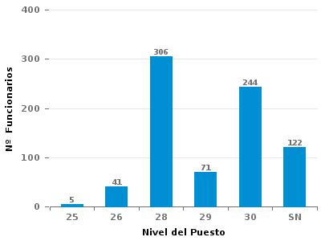

C.TRADUCTORES E INTERPRETES

Tabla 3.- Funcionarios de carrera en Servicio Activo por Niveles

 | NIVEL | Total
 | 24 | 1
 | 26 | 19
 | 27 | 7
 | 28 | 4
 | 29 | 1
 | TOTAL | 32
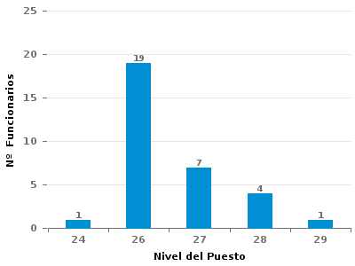

C.ESPECIAL FACULTATIVO DE MARINA CIVIL

Tabla 3.- Funcionarios de carrera en Servicio Activo por Niveles

 | NIVEL | Total
 | 24 | 57
 | 26 | 74
 | 27 | 30
 | 28 | 39
 | 29 | 4
 | 30 | 1
 | TOTAL | 205
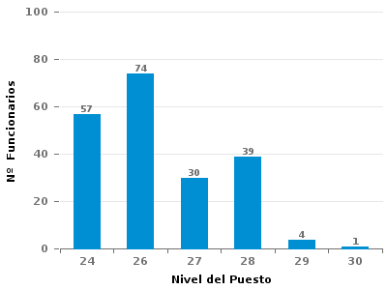

C.SUPERIOR DE VIGILANCIA ADUANERA

Tabla 3.- Funcionarios de carrera en Servicio Activo por Niveles

 | NIVEL | Total
 | 25 | 1
 | 26 | 4
 | 27 | 8
 | 28 | 119
 | 29 | 6
 | 30 | 2
 | TOTAL | 140
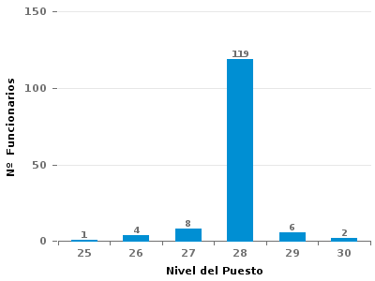

C.SUPERIOR DE INSPECTORES DE HACIENDA DEL ESTADO

Tabla 3.- Funcionarios de carrera en Servicio Activo por Niveles

 | NIVEL | Total
 | 26 | 78
 | 27 | 1
 | 28 | 944
 | 29 | 845
 | 30 | 183
 | TOTAL | 2,051
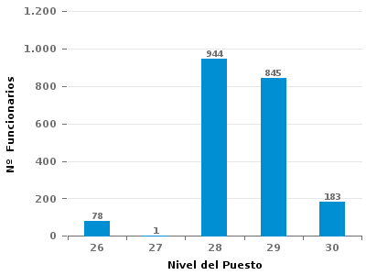

C.SUPERIOR DE INTERVENTORES Y AUDITORES DEL ESTADO

Tabla 3.- Funcionarios de carrera en Servicio Activo por Niveles

 | NIVEL | Total
 | 27 | 1
 | 28 | 133
 | 29 | 80
 | 30 | 134
 | TOTAL | 348
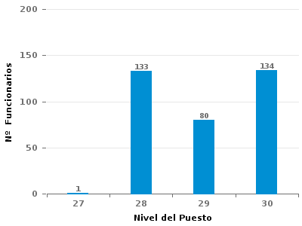

C.SUPERIOR DE INSPECTORES DE SEGUROS DEL ESTADO

Tabla 3.- Funcionarios de carrera en Servicio Activo por Niveles

 | NIVEL | Total
 | 26 | 29
 | 27 | 32
 | 28 | 53
 | 29 | 10
 | 30 | 6
 | TOTAL | 130
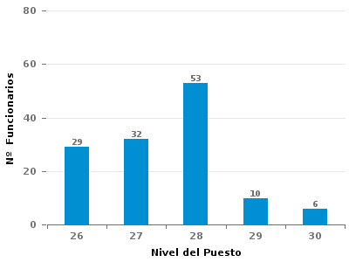

C.INGENIEROS AGRONOMOS DEL ESTADO

Tabla 3.- Funcionarios de carrera en Servicio Activo por Niveles

 | NIVEL | Total
 | 24 | 40
 | 25 | 1
 | 26 | 118
 | 27 | 16
 | 28 | 98
 | 29 | 35
 | 30 | 32
 | TOTAL | 340
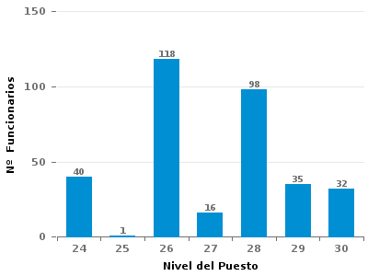

C.INGENIEROS DE MONTES DEL ESTADO

Tabla 3.- Funcionarios de carrera en Servicio Activo por Niveles

 | NIVEL | Total
 | 24 | 8
 | 26 | 29
 | 27 | 3
 | 28 | 23
 | 29 | 7
 | 30 | 5
 | TOTAL | 75
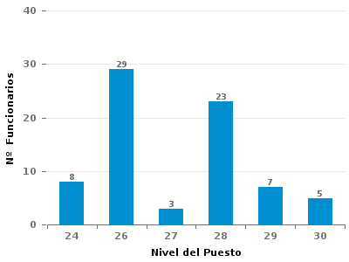

C.NACIONAL VETERINARIO

Tabla 3.- Funcionarios de carrera en Servicio Activo por Niveles

 | NIVEL | Total
 | 24 | 61
 | 26 | 144
 | 27 | 6
 | 28 | 99
 | 29 | 29
 | 30 | 28
 | TOTAL | 367
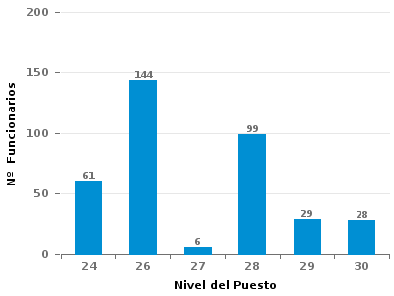

C.FACULTATIVO DE ARCHIVEROS, BIBLIOTECARIOS Y ARQUEOLOGOS

Tabla 3.- Funcionarios de carrera en Servicio Activo por Niveles

 | NIVEL | Total
 | 24 | 89
 | 25 | 1
 | 26 | 76
 | 27 | 6
 | 28 | 89
 | 29 | 20
 | 30 | 14
 | TOTAL | 295
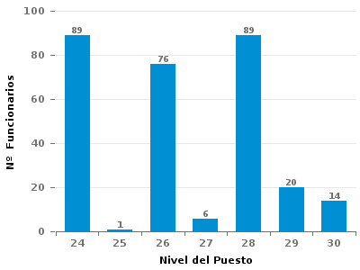

C.FACULTATIVO DE CONSERVADORES DE MUSEOS

Tabla 3.- Funcionarios de carrera en Servicio Activo por Niveles

 | NIVEL | Total
 | 24 | 101
 | 26 | 33
 | 27 | 4
 | 28 | 51
 | 29 | 14
 | 30 | 9
 | TOTAL | 212
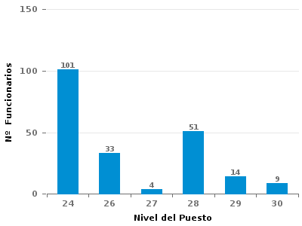

C.SUPERIOR DE TECNICOS COMERCIALES Y ECONOMISTAS DEL ESTADO

Tabla 3.- Funcionarios de carrera en Servicio Activo por Niveles

 | NIVEL | Total
 | 24 | 6
 | 26 | 7
 | 28 | 63
 | 29 | 75
 | 30 | 146
 | TOTAL | 297
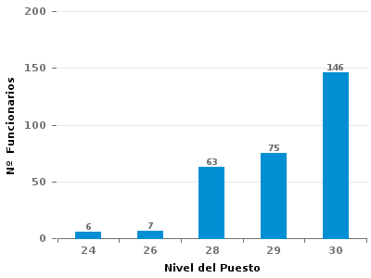

C.INSPECTORES DEL SOIVRE

Tabla 3.- Funcionarios de carrera en Servicio Activo por Niveles

 | NIVEL | Total
 | 26 | 16
 | 27 | 15
 | 28 | 46
 | 29 | 43
 | 30 | 15
 | TOTAL | 135


C.PROFESORES QUIMICOS DE LABORATORIO DE ADUANAS

Tabla 3.- Funcionarios de carrera en Servicio Activo por Niveles

 | NIVEL | Total
 | 24 | 1
 | 26 | 4
 | 28 | 29
 | 29 | 2
 | 30 | 1
 | TOTAL | 37


C.ARQUITECTOS DE LA HACIENDA PUBLICA

Tabla 3.- Funcionarios de carrera en Servicio Activo por Niveles

 | NIVEL | Total
 | 25 | 1
 | 26 | 73
 | 27 | 62
 | 28 | 148
 | 29 | 26
 | 30 | 17
 | TOTAL | 327


C.SUPERIOR DE ESTADISTICOS DEL ESTADO

Tabla 3.- Funcionarios de carrera en Servicio Activo por Niveles

 | NIVEL | Total
 | 25 | 1
 | 26 | 48
 | 27 | 1
 | 28 | 184
 | 29 | 62
 | 30 | 35
 | TOTAL | 331


C.INGENIEROS DE MONTES DE LA HACIENDA PUBLICA

Tabla 3.- Funcionarios de carrera en Servicio Activo por Niveles

 | NIVEL | Total
 | 24 | 1
 | 26 | 35
 | 27 | 18
 | 28 | 10
 | 29 | 6
 | 30 | 2
 | TOTAL | 72


C.SUPERIOR DE GESTION CATASTRAL

Tabla 3.- Funcionarios de carrera en Servicio Activo por Niveles

 | NIVEL | Total
 | 24 | 1
 | 26 | 81
 | 27 | 12
 | 28 | 52
 | 29 | 20
 | 30 | 13
 | TOTAL | 179


C.INGENIEROS INDUSTRIALES DEL ESTADO

Tabla 3.- Funcionarios de carrera en Servicio Activo por Niveles

 | NIVEL | Total
 | 26 | 78
 | 27 | 9
 | 28 | 64
 | 29 | 16
 | 30 | 22
 | TOTAL | 189


C.INGENIEROS DE MINAS DEL ESTADO

Tabla 3.- Funcionarios de carrera en Servicio Activo por Niveles

 | NIVEL | Total
 | 26 | 17
 | 27 | 3
 | 28 | 25
 | 29 | 15
 | 30 | 15
 | TOTAL | 75


C.FACULTATIVO DE SANIDAD PENITENCIARIA

Tabla 3.- Funcionarios de carrera en Servicio Activo por Niveles

 | NIVEL | Total
 | 23 | 3
 | 24 | 259
 | 25 | 35
 | 26 | 10
 | 27 | 3
 | 28 | 6
 | 30 | 2
 | TOTAL | 318


C.SUPERIOR DE TECNICOS DE INSTITUCIONES PENITENCIARIAS

Tabla 3.- Funcionarios de carrera en Servicio Activo por Niveles

 | NIVEL | Total
 | 24 | 490
 | 25 | 134
 | 26 | 75
 | 27 | 9
 | 28 | 63
 | 29 | 15
 | 30 | 11
 | TOTAL | 797


C.ABOGADOS DEL ESTADO

Tabla 3.- Funcionarios de carrera en Servicio Activo por Niveles

 | NIVEL | Total
 | 24 | 25
 | 28 | 118
 | 29 | 120
 | 30 | 76
 | TOTAL | 339


C.INGENIEROS DE CAMINOS, CANALES Y PUERTOS DEL ESTADO

Tabla 3.- Funcionarios de carrera en Servicio Activo por Niveles

 | NIVEL | Total
 | 26 | 223
 | 27 | 15
 | 28 | 241
 | 29 | 44
 | 30 | 72
 | TOTAL | 595


C.INGENIEROS GEOGRAFOS

Tabla 3.- Funcionarios de carrera en Servicio Activo por Niveles

 | NIVEL | Total
 | 24 | 30
 | 26 | 26
 | 27 | 2
 | 28 | 22
 | 29 | 6
 | 30 | 6
 | TOTAL | 92


C.ASTRONOMOS

Tabla 3.- Funcionarios de carrera en Servicio Activo por Niveles

 | NIVEL | Total
 | 24 | 15
 | 25 | 2
 | 26 | 13
 | 27 | 1
 | 28 | 1
 | 29 | 2
 | 30 | 1
 | TOTAL | 35


C.SUPERIOR DE ADMINISTRADORES CIVILES DEL ESTADO

Tabla 3.- Funcionarios de carrera en Servicio Activo por Niveles

 | NIVEL | Total
 | 24 | 12
 | 26 | 59
 | 27 | 8
 | 28 | 283
 | 29 | 149
 | 30 | 391
 | TOTAL | 902


C.SUPERIOR SISTEMAS Y TECNOLOG.INFORMACION ADMON.DEL ESTADO

Tabla 3.- Funcionarios de carrera en Servicio Activo por Niveles

 | NIVEL | Total
 | 24 | 6
 | 25 | 2
 | 26 | 119
 | 27 | 18
 | 28 | 423
 | 29 | 140
 | 30 | 91
 | TOTAL | 799


C.MEDICOS TITULARES

Tabla 3.- Funcionarios de carrera en Servicio Activo por Niveles

 | NIVEL | Total
 | 22 | 1
 | 24 | 27
 | 26 | 47
 | 27 | 1
 | 28 | 20
 | 29 | 4
 | 30 | 3
 | TOTAL | 103


C.FARMACEUTICOS TITULARES

Tabla 3.- Funcionarios de carrera en Servicio Activo por Niveles

 | NIVEL | Total
 | 24 | 162
 | 26 | 69
 | 27 | 5
 | 28 | 37
 | 29 | 5
 | 30 | 4
 | TOTAL | 282


C.VETERINARIOS TITULARES

Tabla 3.- Funcionarios de carrera en Servicio Activo por Niveles

 | NIVEL | Total
 | 24 | 24
 | 26 | 46
 | 27 | 3
 | 28 | 9
 | 29 | 5
 | 30 | 4
 | TOTAL | 91


C.SUPERIOR DE METEOROLOGOS DEL ESTADO

Tabla 3.- Funcionarios de carrera en Servicio Activo por Niveles

 | NIVEL | Total
 | 24 | 56
 | 25 | 49
 | 26 | 37
 | 28 | 38
 | 29 | 9
 | 30 | 8
 | TOTAL | 197


C.INGENIEROS NAVALES

Tabla 3.- Funcionarios de carrera en Servicio Activo por Niveles

 | NIVEL | Total
 | 24 | 36
 | 26 | 36
 | 27 | 19
 | 28 | 30
 | 29 | 6
 | 30 | 3
 | TOTAL | 130


C.INGENIEROS AERONAUTICOS

Tabla 3.- Funcionarios de carrera en Servicio Activo por Niveles

 | NIVEL | Total
 | 26 | 209
 | 27 | 1
 | 28 | 45
 | 29 | 9
 | 30 | 7
 | TOTAL | 271


C.SUPERIOR DE INSPECTORES DE TRABAJO Y SEGURIDAD SOCIAL

Tabla 3.- Funcionarios de carrera en Servicio Activo por Niveles

 | NIVEL | Total
 | 22 | 1
 | 26 | 137
 | 27 | 381
 | 28 | 341
 | 29 | 47
 | 30 | 34
 | TOTAL | 941

6. Piramide Edades

 |  |  | Datos a Enero 2020

C.CARRERA DIPLOMATICA

Tabla 4.- Funcionarios de carrera en servicio activo por intervalo de edad

 | Intervalos Edad | Total
 | 25-34 | 75
 | 35-44 | 218
 | 45-54 | 237
 | 55-64 | 198
 | 65 y + | 61
 | TOTAL | 789


C.TRADUCTORES E INTERPRETES

Tabla 4.- Funcionarios de carrera en servicio activo por intervalo de edad

 | Intervalos Edad | Total
 | 25-34 | 3
 | 35-44 | 7
 | 45-54 | 10
 | 55-64 | 10
 | 65 y + | 2
 | TOTAL | 32


C.ESPECIAL FACULTATIVO DE MARINA CIVIL

Tabla 4.- Funcionarios de carrera en servicio activo por intervalo de edad

 | Intervalos Edad | Total
 | 25-34 | 7
 | 35-44 | 66
 | 45-54 | 53
 | 55-64 | 64
 | 65 y + | 15
 | TOTAL | 205


C.SUPERIOR DE VIGILANCIA ADUANERA

Tabla 4.- Funcionarios de carrera en servicio activo por intervalo de edad

 | Intervalos Edad | Total
 | 25-34 | 5
 | 35-44 | 15
 | 45-54 | 23
 | 55-64 | 81
 | 65 y + | 16
 | TOTAL | 140


C.SUPERIOR DE INSPECTORES DE HACIENDA DEL ESTADO

Tabla 4.- Funcionarios de carrera en servicio activo por intervalo de edad

 | Intervalos Edad | Total
 | 25-34 | 166
 | 35-44 | 455
 | 45-54 | 632
 | 55-64 | 649
 | 65 y + | 149
 | TOTAL | 2,051


C.SUPERIOR DE INTERVENTORES Y AUDITORES DEL ESTADO

Tabla 4.- Funcionarios de carrera en servicio activo por intervalo de edad

 | Intervalos Edad | Total
 | 25-34 | 26
 | 35-44 | 90
 | 45-54 | 110
 | 55-64 | 96
 | 65 y + | 26
 | TOTAL | 348


C.SUPERIOR DE INSPECTORES DE SEGUROS DEL ESTADO

Tabla 4.- Funcionarios de carrera en servicio activo por intervalo de edad

 | Intervalos Edad | Total
 | 18-24 | 1
 | 25-34 | 29
 | 35-44 | 52
 | 45-54 | 32
 | 55-64 | 14
 | 65 y + | 2
 | TOTAL | 130


C.INGENIEROS AGRONOMOS DEL ESTADO

Tabla 4.- Funcionarios de carrera en servicio activo por intervalo de edad

 | Intervalos Edad | Total
 | 25-34 | 57
 | 35-44 | 135
 | 45-54 | 78
 | 55-64 | 62
 | 65 y + | 8
 | TOTAL | 340


C.INGENIEROS DE MONTES DEL ESTADO

Tabla 4.- Funcionarios de carrera en servicio activo por intervalo de edad

 | Intervalos Edad | Total
 | 25-34 | 6
 | 35-44 | 27
 | 45-54 | 7
 | 55-64 | 29
 | 65 y + | 6
 | TOTAL | 75


C.NACIONAL VETERINARIO

Tabla 4.- Funcionarios de carrera en servicio activo por intervalo de edad

 | Intervalos Edad | Total
 | 25-34 | 54
 | 35-44 | 158
 | 45-54 | 89
 | 55-64 | 62
 | 65 y + | 4
 | TOTAL | 367


C.FACULTATIVO DE ARCHIVEROS, BIBLIOTECARIOS Y ARQUEOLOGOS

Tabla 4.- Funcionarios de carrera en servicio activo por intervalo de edad

 | Intervalos Edad | Total
 | 25-34 | 15
 | 35-44 | 78
 | 45-54 | 73
 | 55-64 | 111
 | 65 y + | 18
 | TOTAL | 295


C.FACULTATIVO DE CONSERVADORES DE MUSEOS

Tabla 4.- Funcionarios de carrera en servicio activo por intervalo de edad

 | Intervalos Edad | Total
 | 25-34 | 21
 | 35-44 | 80
 | 45-54 | 56
 | 55-64 | 49
 | 65 y + | 6
 | TOTAL | 212


C.SUPERIOR DE TECNICOS COMERCIALES Y ECONOMISTAS DEL ESTADO

Tabla 4.- Funcionarios de carrera en servicio activo por intervalo de edad

 | Intervalos Edad | Total
 | 25-34 | 58
 | 35-44 | 101
 | 45-54 | 64
 | 55-64 | 50
 | 65 y + | 24
 | TOTAL | 297


C.INSPECTORES DEL SOIVRE

Tabla 4.- Funcionarios de carrera en servicio activo por intervalo de edad

 | Intervalos Edad | Total
 | 25-34 | 14
 | 35-44 | 45
 | 45-54 | 16
 | 55-64 | 43
 | 65 y + | 17
 | TOTAL | 135


C.PROFESORES QUIMICOS DE LABORATORIO DE ADUANAS

Tabla 4.- Funcionarios de carrera en servicio activo por intervalo de edad

 | Intervalos Edad | Total
 | 25-34 | 2
 | 35-44 | 11
 | 45-54 | 9
 | 55-64 | 15
 | TOTAL | 37


C.ARQUITECTOS DE LA HACIENDA PUBLICA

Tabla 4.- Funcionarios de carrera en servicio activo por intervalo de edad

 | Intervalos Edad | Total
 | 25-34 | 54
 | 35-44 | 82
 | 45-54 | 72
 | 55-64 | 100
 | 65 y + | 19
 | TOTAL | 327


C.SUPERIOR DE ESTADISTICOS DEL ESTADO

Tabla 4.- Funcionarios de carrera en servicio activo por intervalo de edad

 | Intervalos Edad | Total
 | 18-24 | 1
 | 25-34 | 25
 | 35-44 | 108
 | 45-54 | 98
 | 55-64 | 88
 | 65 y + | 11
 | TOTAL | 331


C.INGENIEROS DE MONTES DE LA HACIENDA PUBLICA

Tabla 4.- Funcionarios de carrera en servicio activo por intervalo de edad

 | Intervalos Edad | Total
 | 25-34 | 8
 | 35-44 | 37
 | 45-54 | 18
 | 55-64 | 6
 | 65 y + | 3
 | TOTAL | 72


C.SUPERIOR DE GESTION CATASTRAL

Tabla 4.- Funcionarios de carrera en servicio activo por intervalo de edad

 | Intervalos Edad | Total
 | 25-34 | 15
 | 35-44 | 63
 | 45-54 | 72
 | 55-64 | 27
 | 65 y + | 2
 | TOTAL | 179


C.INGENIEROS INDUSTRIALES DEL ESTADO

Tabla 4.- Funcionarios de carrera en servicio activo por intervalo de edad

 | Intervalos Edad | Total
 | 25-34 | 45
 | 35-44 | 74
 | 45-54 | 46
 | 55-64 | 18
 | 65 y + | 6
 | TOTAL | 189


C.INGENIEROS DE MINAS DEL ESTADO

Tabla 4.- Funcionarios de carrera en servicio activo por intervalo de edad

 | Intervalos Edad | Total
 | 25-34 | 7
 | 35-44 | 17
 | 45-54 | 25
 | 55-64 | 24
 | 65 y + | 2
 | TOTAL | 75


C.FACULTATIVO DE SANIDAD PENITENCIARIA

Tabla 4.- Funcionarios de carrera en servicio activo por intervalo de edad

 | Intervalos Edad | Total
 | 25-34 | 2
 | 35-44 | 19
 | 45-54 | 44
 | 55-64 | 244
 | 65 y + | 9
 | TOTAL | 318


C.SUPERIOR DE TECNICOS DE INSTITUCIONES PENITENCIARIAS

Tabla 4.- Funcionarios de carrera en servicio activo por intervalo de edad

 | Intervalos Edad | Total
 | 25-34 | 59
 | 35-44 | 282
 | 45-54 | 215
 | 55-64 | 228
 | 65 y + | 13
 | TOTAL | 797


C.ABOGADOS DEL ESTADO

Tabla 4.- Funcionarios de carrera en servicio activo por intervalo de edad

 | Intervalos Edad | Total
 | 25-34 | 77
 | 35-44 | 92
 | 45-54 | 86
 | 55-64 | 70
 | 65 y + | 14
 | TOTAL | 339


C.INGENIEROS DE CAMINOS, CANALES Y PUERTOS DEL ESTADO

Tabla 4.- Funcionarios de carrera en servicio activo por intervalo de edad

 | Intervalos Edad | Total
 | 25-34 | 51
 | 35-44 | 172
 | 45-54 | 143
 | 55-64 | 174
 | 65 y + | 55
 | TOTAL | 595


C.INGENIEROS GEOGRAFOS

Tabla 4.- Funcionarios de carrera en servicio activo por intervalo de edad

 | Intervalos Edad | Total
 | 25-34 | 12
 | 35-44 | 38
 | 45-54 | 23
 | 55-64 | 13
 | 65 y + | 6
 | TOTAL | 92


C.ASTRONOMOS

Tabla 4.- Funcionarios de carrera en servicio activo por intervalo de edad

 | Intervalos Edad | Total
 | 25-34 | 5
 | 35-44 | 14
 | 45-54 | 8
 | 55-64 | 7
 | 65 y + | 1
 | TOTAL | 35


C.SUPERIOR DE ADMINISTRADORES CIVILES DEL ESTADO

Tabla 4.- Funcionarios de carrera en servicio activo por intervalo de edad

 | Intervalos Edad | Total
 | 25-34 | 101
 | 35-44 | 305
 | 45-54 | 255
 | 55-64 | 197
 | 65 y + | 44
 | TOTAL | 902


C.SUPERIOR SISTEMAS Y TECNOLOG.INFORMACION ADMON.DEL ESTADO

Tabla 4.- Funcionarios de carrera en servicio activo por intervalo de edad

 | Intervalos Edad | Total
 | 25-34 | 27
 | 35-44 | 239
 | 45-54 | 290
 | 55-64 | 215
 | 65 y + | 28
 | TOTAL | 799


C.MEDICOS TITULARES

Tabla 4.- Funcionarios de carrera en servicio activo por intervalo de edad

 | Intervalos Edad | Total
 | 25-34 | 5
 | 35-44 | 32
 | 45-54 | 39
 | 55-64 | 25
 | 65 y + | 2
 | TOTAL | 103


C.FARMACEUTICOS TITULARES

Tabla 4.- Funcionarios de carrera en servicio activo por intervalo de edad

 | Intervalos Edad | Total
 | 25-34 | 59
 | 35-44 | 137
 | 45-54 | 60
 | 55-64 | 22
 | 65 y + | 4
 | TOTAL | 282


C.VETERINARIOS TITULARES

Tabla 4.- Funcionarios de carrera en servicio activo por intervalo de edad

 | Intervalos Edad | Total
 | 25-34 | 10
 | 35-44 | 31
 | 45-54 | 28
 | 55-64 | 20
 | 65 y + | 2
 | TOTAL | 91


C.SUPERIOR DE METEOROLOGOS DEL ESTADO

Tabla 4.- Funcionarios de carrera en servicio activo por intervalo de edad

 | Intervalos Edad | Total
 | 25-34 | 10
 | 35-44 | 38
 | 45-54 | 63
 | 55-64 | 80
 | 65 y + | 6
 | TOTAL | 197


C.INGENIEROS NAVALES

Tabla 4.- Funcionarios de carrera en servicio activo por intervalo de edad

 | Intervalos Edad | Total
 | 25-34 | 17
 | 35-44 | 48
 | 45-54 | 39
 | 55-64 | 21
 | 65 y + | 5
 | TOTAL | 130


C.INGENIEROS AERONAUTICOS

Tabla 4.- Funcionarios de carrera en servicio activo por intervalo de edad

 | Intervalos Edad | Total
 | 25-34 | 47
 | 35-44 | 134
 | 45-54 | 64
 | 55-64 | 21
 | 65 y + | 5
 | TOTAL | 271


C.SUPERIOR DE INSPECTORES DE TRABAJO Y SEGURIDAD SOCIAL

Tabla 4.- Funcionarios de carrera en servicio activo por intervalo de edad

 | Intervalos Edad | Total
 | 25-34 | 120
 | 35-44 | 302
 | 45-54 | 255
 | 55-64 | 213
 | 65 y + | 51
 | TOTAL | 941

